图纸信息表
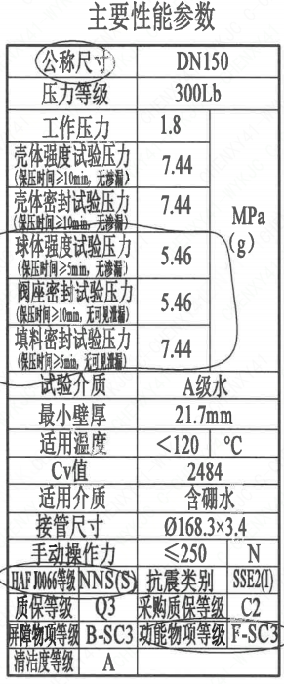
页码 | 表格名称 | 字段名称 | 字段值 | 标准字段名 | 标准字段值
1 | 主要性能参数 | 公称尺寸 | DN150 | 阀门入口口径 | DN150
 |  |  |  | 阀门出口口径 | DN150
1 | 主要性能参数 | 压力等级 | 300Lb
1 | 主要性能参数 | 工作压力 | 1.8
1 | 主要性能参数 | 壳体强度试验压力（保压时间≥10min，无渗漏） | 7.44
1 | 主要性能参数 | 壳体密封试验压力（保压时间≥10min，无渗漏） | 7.44
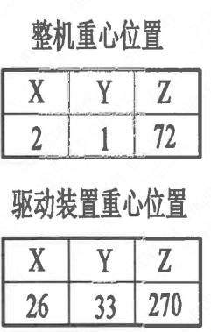
1 | 主要性能参数 | 球体强度试验压力（保压时间≥5min，无渗漏） | 5.46
1 | 主要性能参数 | 阀座密封试验压力（保压时间≥10min，无可见泄漏） | 5.46
1 | 主要性能参数 | 填料密封试验压力（保压时间≥10min，无可见泄漏） | 7.44
1 | 主要性能参数 | 试验介质 | A级水
1 | 主要性能参数 | 最小壁厚 | 21.7mm
1 | 主要性能参数 | 适用温度 | <120
1 | 主要性能参数 | Cv值 | 2484 | 设计要求流量系数 | 2484
1 | 主要性能参数 | 适用介质 | 含硼水 | 流体介质 | B
1 | 主要性能参数 | 接管尺寸 | ∅168.3×3.4 | 入口接管外径 | 168.3
 |  |  |  | 入口接管壁厚 | 3.4
 |  |  |  | 出口接管外径 | 168.3
 |  |  |  | 出口接管壁厚 | 3.4
1 | 主要性能参数 | 手动操作力 | ≤250
1 | 主要性能参数 | HAF J0066等级 | NNS(S） | 核安全等级（阀门本体） | NNS(S）
1 | 主要性能参数 | 质保等级 | Q3 | 物项质保等级 | Q3
1 | 主要性能参数 | 屏障物项等级 | B-SC3 | 屏障物项分级 | B-SC3
1 | 主要性能参数 | 清洁度等级 | A | 清洁度等级 | A
1 | 主要性能参数 | 抗震类别 | SSE2(I) | 抗震分类 | SSE2
 |  |  |  | 抗震要求 | I
1 | 主要性能参数 | 采购质保等级 | C2
1 | 主要性能参数 | 功能物项分级 | F-SC3 | 功能物项分级（可运行性） | F-SC3
 |  |  |  | 功能物项分级（完整性） | F-SC3
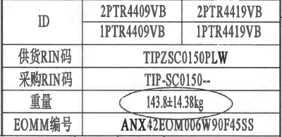
1 | 阀门重心信息表 | 整机重心位置 | (2,1,72)
1 | 阀门重心信息表 | 驱动装置重心位置 | (26,33,270)
1 | 阀门参数表 | ID | 2PTR4409VB，2PTR4419VB 1PTR4409VB，1PTR4419VB | 功能位置编码 | 2PTR4409VB，2PTR4419VB 1PTR4409VB，1PTR4419VB
1 | 阀门参数表 | 供货RIN码 | TIPZSC0150PLW | 供货RIN码 | TIPZSC0150PLW
1 | 阀门参数表 | 采购RIN码 | TIP-SC0150-- | 采购RIN码 | TIP-SC0150--
1 | 阀门参数表 | 重量 | 143.8±14.38kg
1 | 阀门参数表 | EOMM编码 | ANX42EOM006W90F45SS

材料清单
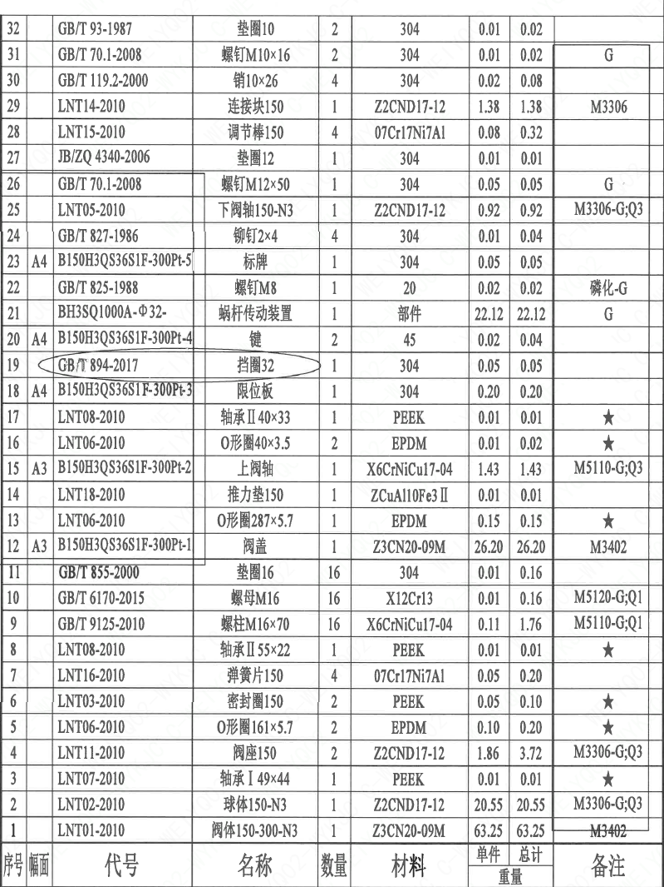
页码 | 序号 | 幅面 | 代号 | 名称 | 数量 | 材料 | 单件重量 | 总计重量 | 备注
1 | 1 |  | LNT01-2010 | 阀体150-300-N3 | 1 | Z3CN20-09M | 63.25 | 63.25 | M3402
1 | 2 |  | LNT02-2010 | 球体150-N3 | 1 | ZZCND17-12 | 20.55 | 20.55 | M3306-G;Q3
1 | 3 |  | LNT07-2010 | 轴承Ⅰ 49×44 | 1 | PEEK | 0.01 | 0.01 | ★
1 | 4 |  | LNT11-2010 | 阀座150 | 2 | ZZCND17-12 | 1.86 | 3.72 | M3306-G;Q3
1 | 5 |  | LNT06-2010 | O形圈161×5.7 | 2 | EPDM | 0.1 | 0.2 | ★
1 | 6 |  | LNT03-2010 | 密封圈150 | 2 | PEEK | 0.05 | 0.1 | ★
1 | 7 |  | LNT16-2010 | 弹簧片150 | 4 | 07Cr17Ni7Al | 0.05 | 0.2
1 | 8 |  | LNT08-2010 | 轴承Ⅱ 55×22 | 1 | PEEK | 0.01 | 0.01 | ★
1 | 9 |  | GB/T 9125-2010 | 螺柱M16×70 | 16 | X6CrNiCu17-04 | 0.11 | 1.76 | M5110-G;Q1
1 | 10 |  | GB/T 6170-2015 | 螺母M16 | 16 | X12Cr13 | 0.01 | 0.16 | M5120-G;Q1
1 | 11 |  | GB/T 855-2000 | 垫圈16 | 16 | 304 | 0.01 | 0.16
1 | 12 | A3 | B150H3QS36S1F-300Pt-1 | 阀盖 | 1 | Z3CN20-09M | 26.2 | 26.2
1 | 13 |  | LNT06-2010 | O形圈287×5.7 | 1 | EPDM | 0.15 | 0.15 | ★
1 | 14 |  | LNT18-2010 | 推力垫150 | 1 | ZCuAl10Fe3Ⅱ | 0.01 | 0.01
1 | 15 | A3 | B150H3QS36S1F-300Pt-2 | 上阀轴 | 1 | X6CrNiCu17-04 | 1.43 | 1.43
1 | 16 |  | LNT06-2010 | O形圈40×3.5 | 2 | EPDM | 0.01 | 0.02 | ★
1 | 17 |  | LNT08-2010 | 轴承Ⅱ 40×33 | 1 | PEEK | 0.01 | 0.01 | ★
1 | 18 | A4 | B150H3QS36S1F-300Pt-3 | 限位板 | 1 | 304 | 0.2 | 0.2
1 | 19 | A4 | GB/T 894-2017 | 挡圈32 | 1 | 304 | 0.05 | 0.05
1 | 20 | A4 | B150H3QS36S1F-300Pt-4 | 键 | 2 | 45 | 0.02 | 0.04
1 | 21 |  | BH3SQ1000A-Φ32- | 蜗杆传动装置 | 1 | 部件 | 22.12 | 22.12 | G
1 | 22 |  | GB/T 825-1988 | 螺钉M8 | 1 | 20 | 0.02 | 0.02 | 磷化-G
1 | 23 | A4 | B150H3QS36S1F-300Pt-5 | 标牌 | 1 | 304 | 0.05 | 0.05
1 | 24 |  | GB/T 827-1986 | 铆钉2×4 | 4 | 304 | 0.01 | 0.04
1 | 25 |  | LNT05-2010 | 下阀轴150-N3 | 1 | ZZCND17-12 | 0.92 | 0.92 | M3306-G;Q3
1 | 26 |  | GB/T 70.1-2008 | 螺钉M12×50 | 1 | 304 | 0.05 | 0.05 | G
1 | 27 |  | JB/ZQ 4340-2006 | 垫圈12 | 1 | 304 | 0.01 | 0.01
1 | 28 |  | LNT15-2010 | 调节棒150 | 4 | 07Cr17Ni7Al | 0.08 | 0.32
1 | 29 |  | LNT14-2010 | 连接块150 | 1 | ZZCND17-12 | 1.38 | 1.38 | M3306
1 | 30 |  | GB/T 119.2-2000 | 销10×26 | 4 | 304 | 0.02 | 0.08
1 | 31 |  | GB/T 70.1-2008 | 螺钉M10×16 | 2 | 304 | 0.01 | 0.02 | G
1 | 32 |  | GB/T 93-1987 | 垫圈10 | 2 | 304 | 0.01 | 0.02
1 | 33 |  | LNT23-2010 | 吊耳80 | 4 | 12Cr18Ni9 | 0.05 | 0.2
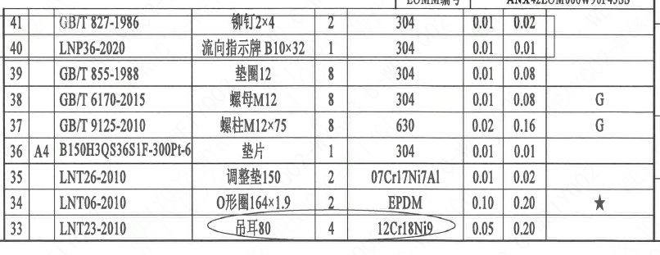
1 | 34 |  | LNT06-2010 | O形圈164×1.9 | 2 | EPDM | 0.1 | 0.2 | ★
1 | 35 |  | LNT26-2010 | 调整垫150 | 2 | 07Cr17Ni7Al | 0.01 | 0.02
1 | 36 | A4 | B150H3QS36S1F-300Pt-6 | 垫片 | 1 | 304 | 0.01 | 0.01
1 | 37 |  | GB/T 9125-2010 | 螺柱M12×75 | 8 | 630 | 0.02 | 0.16 | G
1 | 38 |  | GB/T 6170-2015 | 螺母M12 | 8 | 304 | 0.01 | 0.08 | G
1 | 39 |  | GB/T 855-1988 | 垫圈12 | 8 | 304 | 0.01 | 0.08
1 | 40 |  | LNP36-2020 | 流向指示牌 B10×32 | 1 | 304 | 0.01 | 0.01
1 | 41 |  | GB/T 827-1986 | 铆钉2×4 | 2 | 304 | 0.01 | 0.02

技术要求
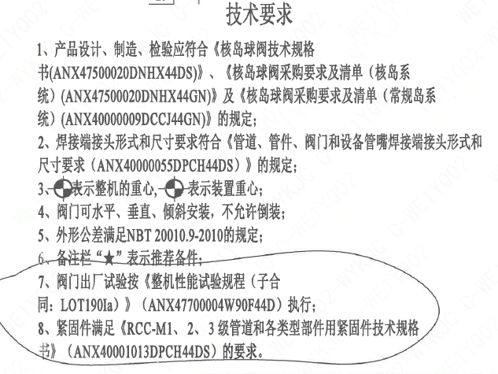
页码 | 字段名 | 内容
1 | 技术要求-1 | 1、产品设计、制造、检验应符合《核岛球阀技术规格 书（ANX47500020DNHX44DS）》、《核岛球阀采购要求及清单（核岛系统）（ANX47500020DNHX44GN）》及《核岛球阀采购要求及清单（常规岛系统）（ANX40000009DCCJ44GN)》的规定；
1 | 技术要求-2 | 2、焊接端接头形式和尺寸要求符合《管道、管件、阀门和设备管嘴焊接端接头形式和尺寸要求（ANX40000055DPCH44DS）》的规定；
1 | 技术要求-3 | 3、表示整机的重心，表示装置重心；
1 | 技术要求-4 | 4、阀门可水平、垂直、倾斜安装，不允许倒装；
1 | 技术要求-5 | 5、外形公差满足NBT 20010.9-2010的规定；
1 | 技术要求-6 | 6、备注栏“★”表示推荐备件。
1 | 技术要求-7 | 7、阀门出厂试验按《整机性能试验规程（子合同：LOT190Ia）》（ANX47700004W90F44D）执行；
1 | 技术要求-8 | 8、紧固件满足《RCC-M1、2、3 级管道和各类型部件用紧固件技术规格书》（ANX40001013DPCH44DS）的要求。
1 | 采购要求及清单文件编码 | ANX47500020DNHX44GN
1 | 采购要求及清单文件编码 | ANX40000009DCCJ44GN

图签栏
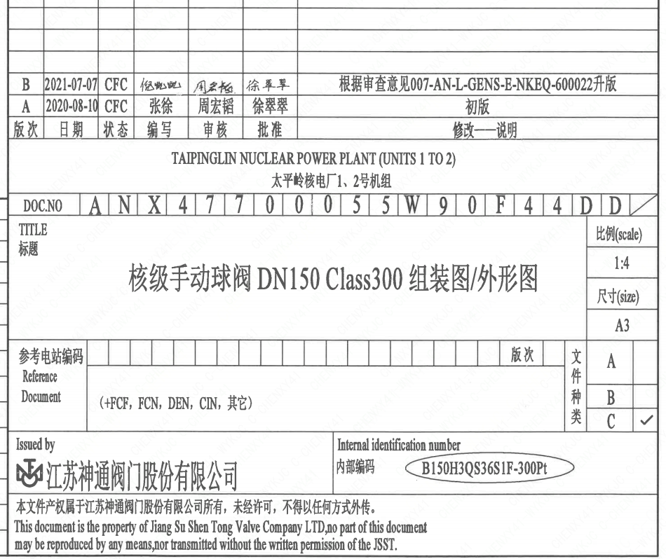
页码 | 文件编码 | 卷标 | 标题 | 参考文件编码 | 参考电站编码版次
1 | ANX47700055W90F44DD |  | 核级手动球阀DN150 Class150组装图/外形图

